요구사항분석
 | 요구사항 분석

요구사항 | Java를 이용한 공학용 계산기 설계
Use Case Diagram | 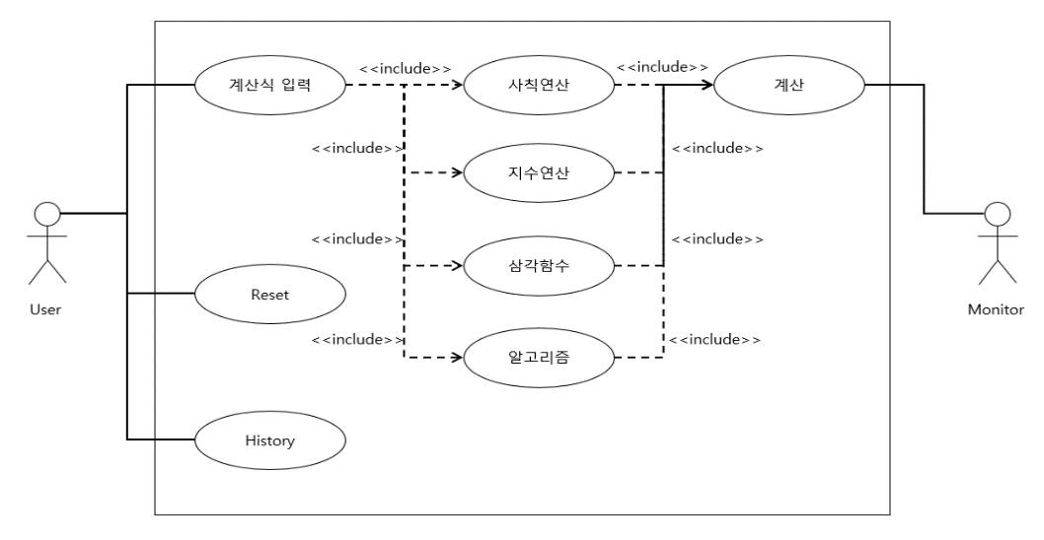

Class Diagram | 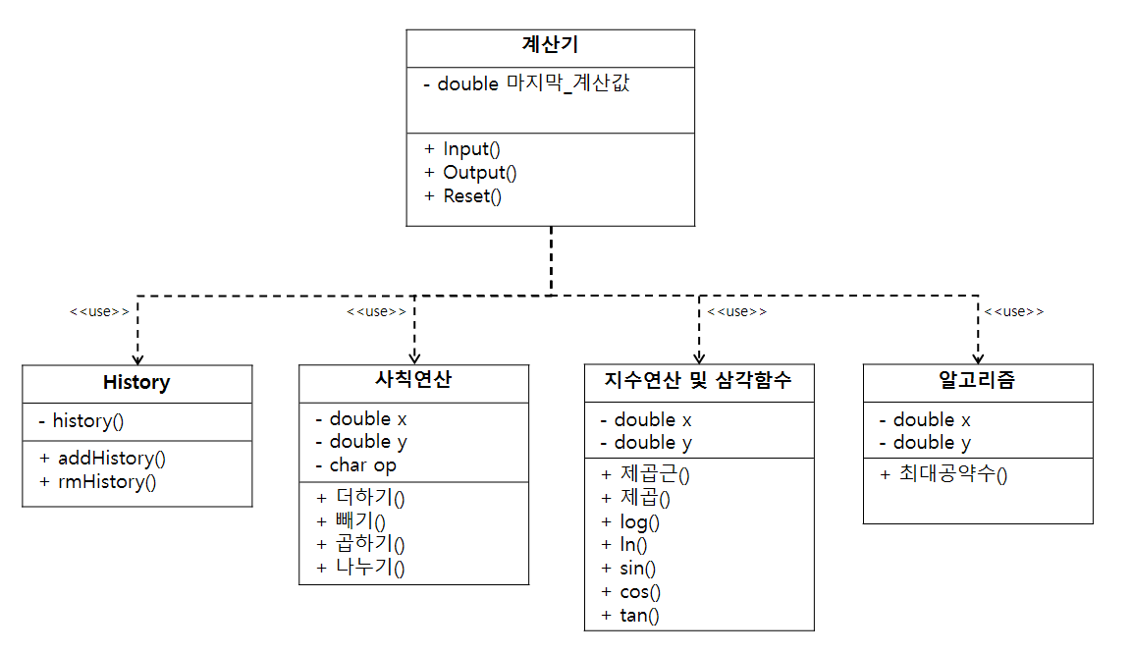

Sequence Diagram | 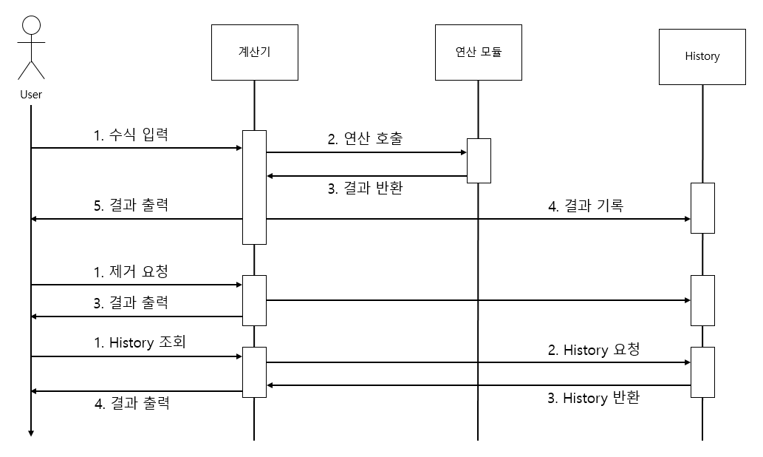

프로그램 설계서
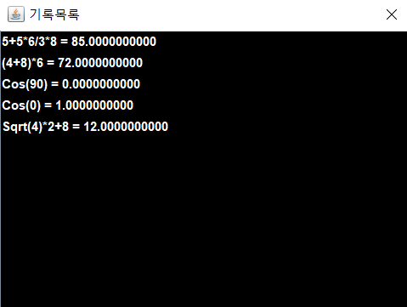
 | 프로그램 설계

Flow Chart | 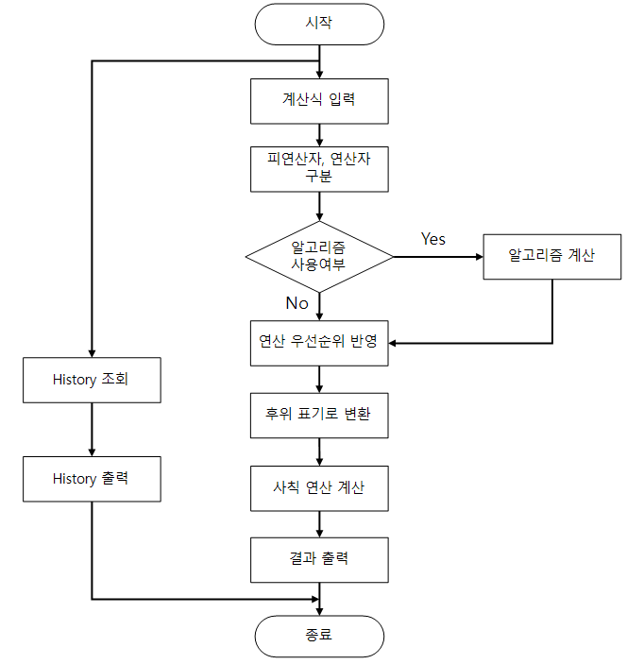

프로그램 | 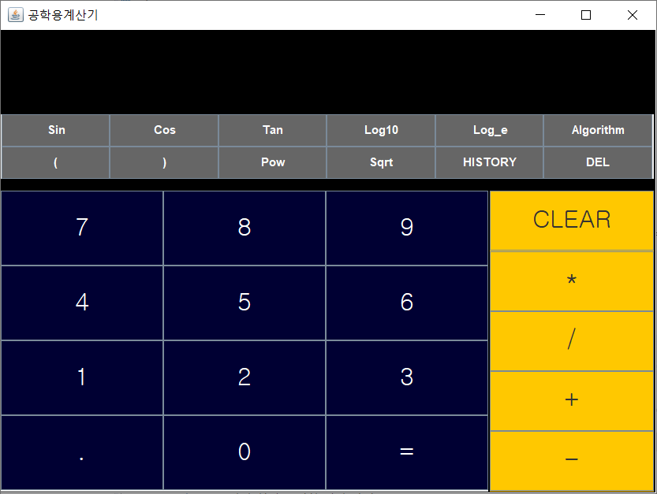 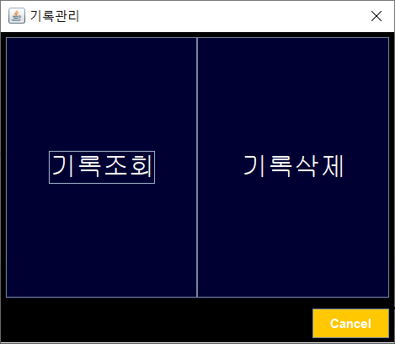 
디스플레이

키패드

- 기본 창의 구성은 키패드와 디스플레이로 이루어져 있다. 피연산자 및 연산자를 입력하여 계산된 결과를 디스플레이 화면을 통해서 확인할 수 있다.
* 키패드 구성
① 숫자 : 계산하고자 하는 숫자를 입력하는데 사용.
② *, /, +, - : 곱셉, 나눗셈, 덧셈, 뺄셈 연산자
③ CLEAR : 디스플레이에 표시된 모든 내용을 지움.
④ Sin, Cos, Tan : 삼각함수 계산(Sin(X), X의 단위는 [degree])
⑤ Log10, Log_e : 상용로그, 자연로그 계산
⑥ Pow : 제곱 연산자
⑦ Sqrt : 제곱근 연산자
⑧ Del : Backspace
⑨ 알고리즘 : 최대공약수 계산 함수 ( EEA(5,25) =5)
⑩ History : 기록조회, 기록삭제를 할 수 있는 기록관리 창이 Pop-up.
기록 조회를 통해서 계산한 결과들을 최대 20개까지 조회할 수 있으며, 기록 삭제도 가능.

